Накладная-№3
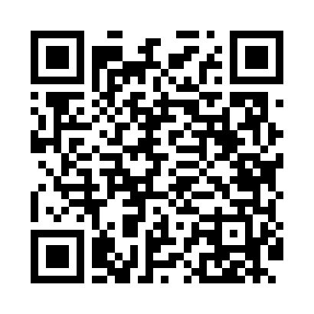
Номер товарно-транспортной накладной: |  |  | Торговый представитель: Kamol aka
Поставщик: Toshkent falcon fly 2 |  |  | Телефон торгового представителя: +998979626299
Дата отгрузки: 29.11.2025 |  |  | Контрагент: """" Klient
Дата консигнации: |  |  | Адрес:
Доставщик: |  |  | Телефон:
Телефон доставщика:
Время заказа: 29.11.2025 12:08:49
№ | Штрих-код | Название товаров (работ,услуг) | Количество | Количество в кейсе | Цена | Сумма
 |  |  | 422 |  |  | 694.2
1 | 2024161380052 | Пластмас ликоб 2264-8 Ø20.5×H2.4 20.5x2.4 см DB-59-54 | 100 | 1 коробка, 28 шт. | 1.60 | 160
2 | 2024161380038 | Пластмас пиёла 3045 11.4×H6 11.4x6 см DB-59-5 2 | 100 | 100 шт. | 0.90 | 90
3 | 2024161380069 | Пластмас ликоб 2264-9.5 Ø24×H2.3 24.2.3 см DB -59-55 | 100 | 1 коробка, 40 шт. | 2.80 | 280
4 | 6920250671093 | Пластмас соусница 3303 7x7x3 см DB-67-109 | 100 | 100 шт. | 0.50 | 50
5 | 2024161380120 | Пластиковый салатница SS2294-12 29.5*H1.6CM D B-59-61 | 20 | 20 шт. | 4.60 | 92
6 | 6937202506457 | Пластмассовая разделочная доска CY2112, 35×25 см, DB-29-45 | 2 | 2 шт. | 11.10 | 22.20
Итого: 694.2$|->UZS: 8,677,500.00

